TransaccionesManuales
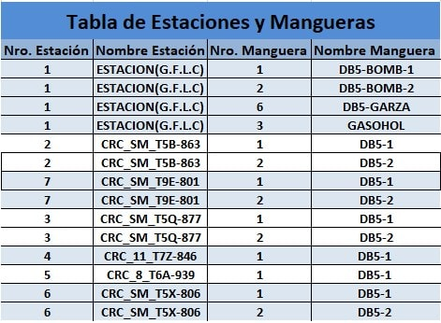
Nro. Vale | Placa | Fecha Inicio | Fecha Fin | Nro. Estación | Nro. Manguera | Cantidad Combustible | Temperatura | Kilometraje | Horómetro
1 | AYU-901 | 5/23/23 | 5/23/23 | 1 | 1 | 1000.00 | 60.00 | 1.00 | 1.00
2 | AYF-876 | 5/23/23 | 5/23/23 | 1 | 1 | 1500.00 | 60.00 | 1.00 | 1.00

